Tạo, sử dụng và export setting
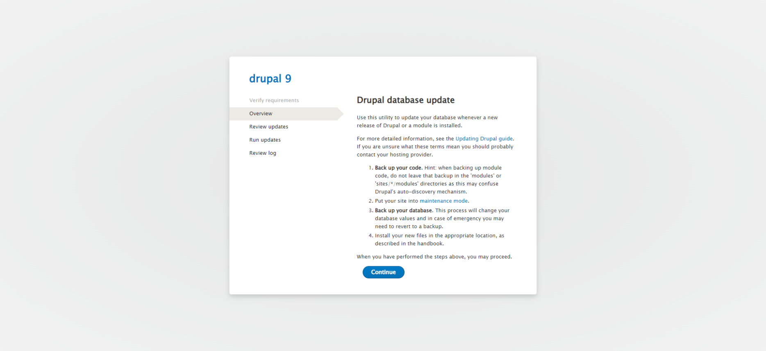
Hướng dẫn tạo, sử dụng và export setting của Drupal

Tạo setting trong module
Bước 1: Ta tạo folder install trong folder config của module. Sau đó tạo file setting nhưng file setting sẽ có tên kiểu như là module.settings.yml
thì module ở đây trong trường hợp này sẽ là custom_module còn đi sau đó là settings thì từ settings này có thể là một chữ gì khác không cần thiết phải là settings
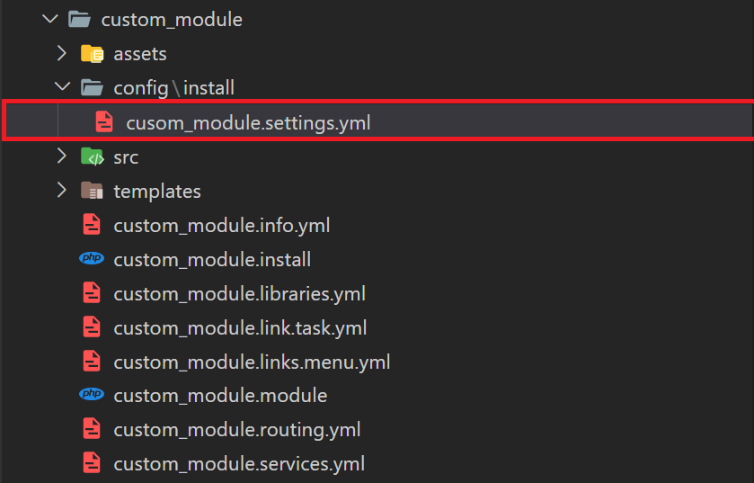

Bước 2: Trong file config đấy sẽ ghi các setting cần thiết vào trong file. Các setting đấy không cần tuân theo quy luật nào ngoài tuân theo cách viết của file yaml. Viết xong giờ sẽ gỡ cài đặt của module đi và cài lại thì config sẽ được thêm vào.
Ngoài cách gỡ cài đặt module đi và cài lại thì ta có cách tốt hơn khi đã tạo ở màn admin rồi là vào màn '/admin/config/development/configuration/single/import' chọn 'Simple configuration'
Tại phần 'Configuration name' ta gõ tên config là 'cusom_module.settings'
Và phần 'Paste your configuration here' ta gõ các setting của config như trong hình
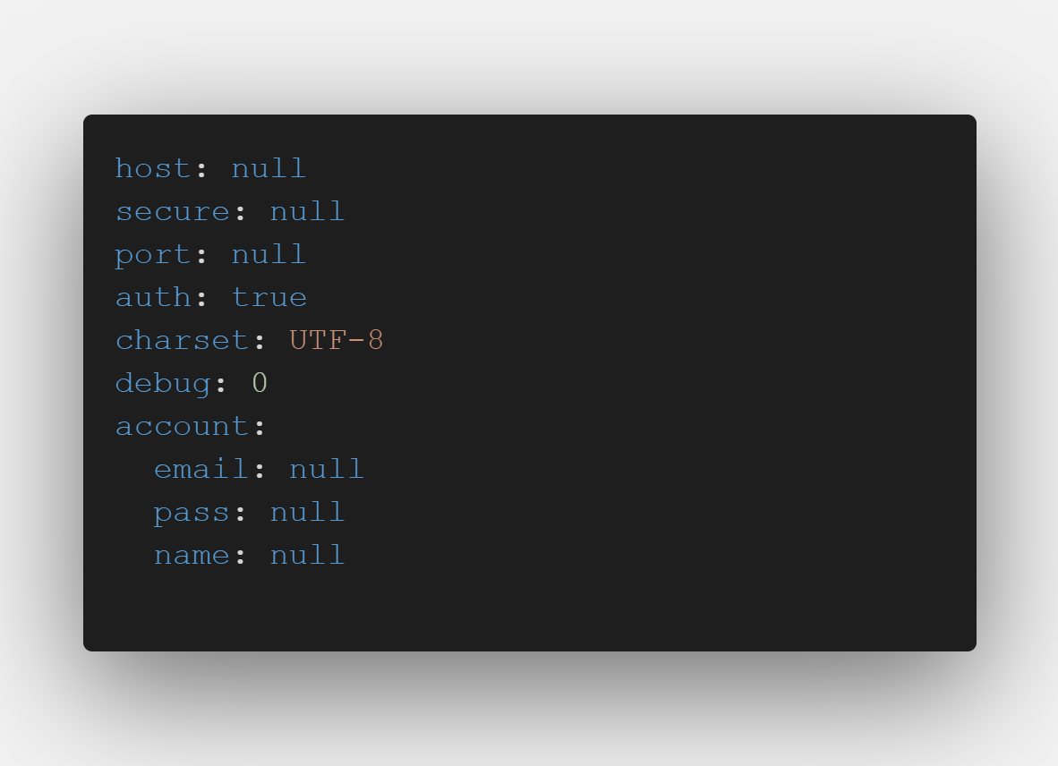
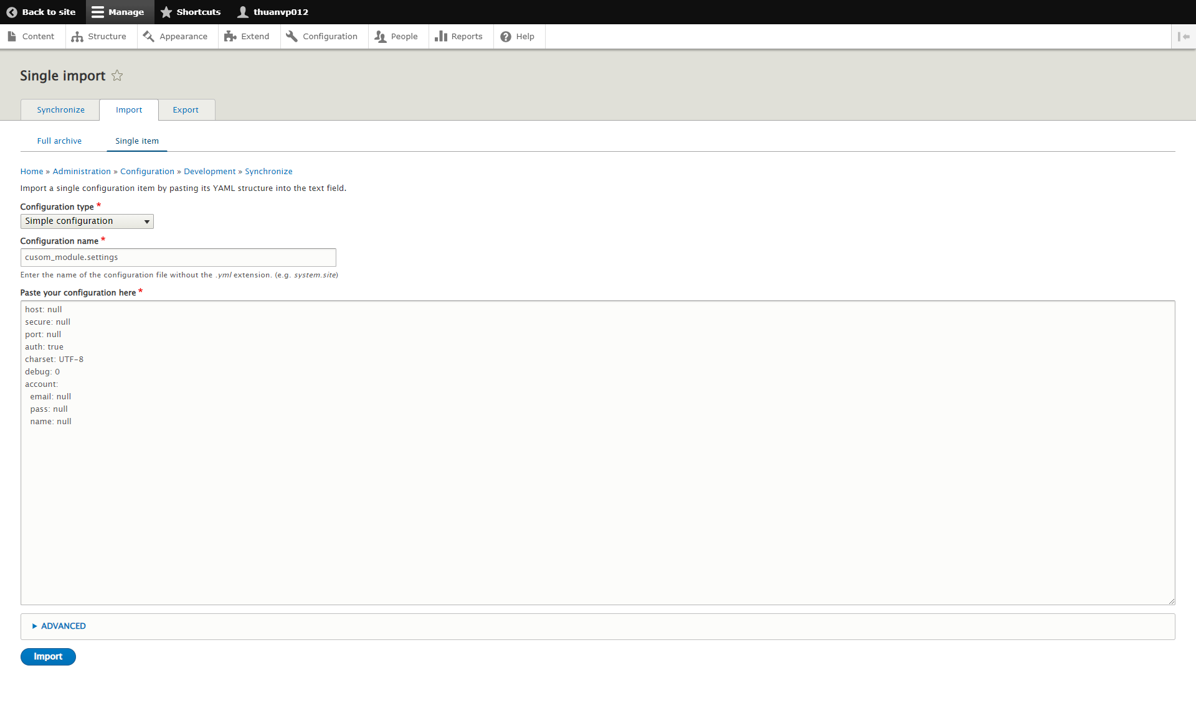

Bước 3: Tạo form để cấu hình setting hoặc không cần tùy theo cách bạn muốn setting được tạo như nào. Như trong trường hợp này thì sẽ cho người dùng cấu hình mail để gửi mail.
Tạo form thì cũng nắm qua được rồi. Giờ chỉ cần biết cách lấy setting từ form và thay đổi setting đấy thôi
Lấy config ta dùng hàm \Drupal::config('custom_module.settings');
Tạo mới hoặc update config ta dùng hàm write của \Drupal::service('config.storage');

Export config
Ta có 2 cách export config là export tất cả các config, hoặc export từng config.

Cách 1: Export tất cả các config khá đơn giản ta vào màn '/admin/config/development/configuration/full/export' để export tất cả các config đó

Cách 2: Export từng config ta vào màn '/admin/config/development/configuration/single/export' để chọn các config export ra. Để ý tại màn đấy sẽ có 2 thứ quan trọng là tên của config và các setting trong config đó.
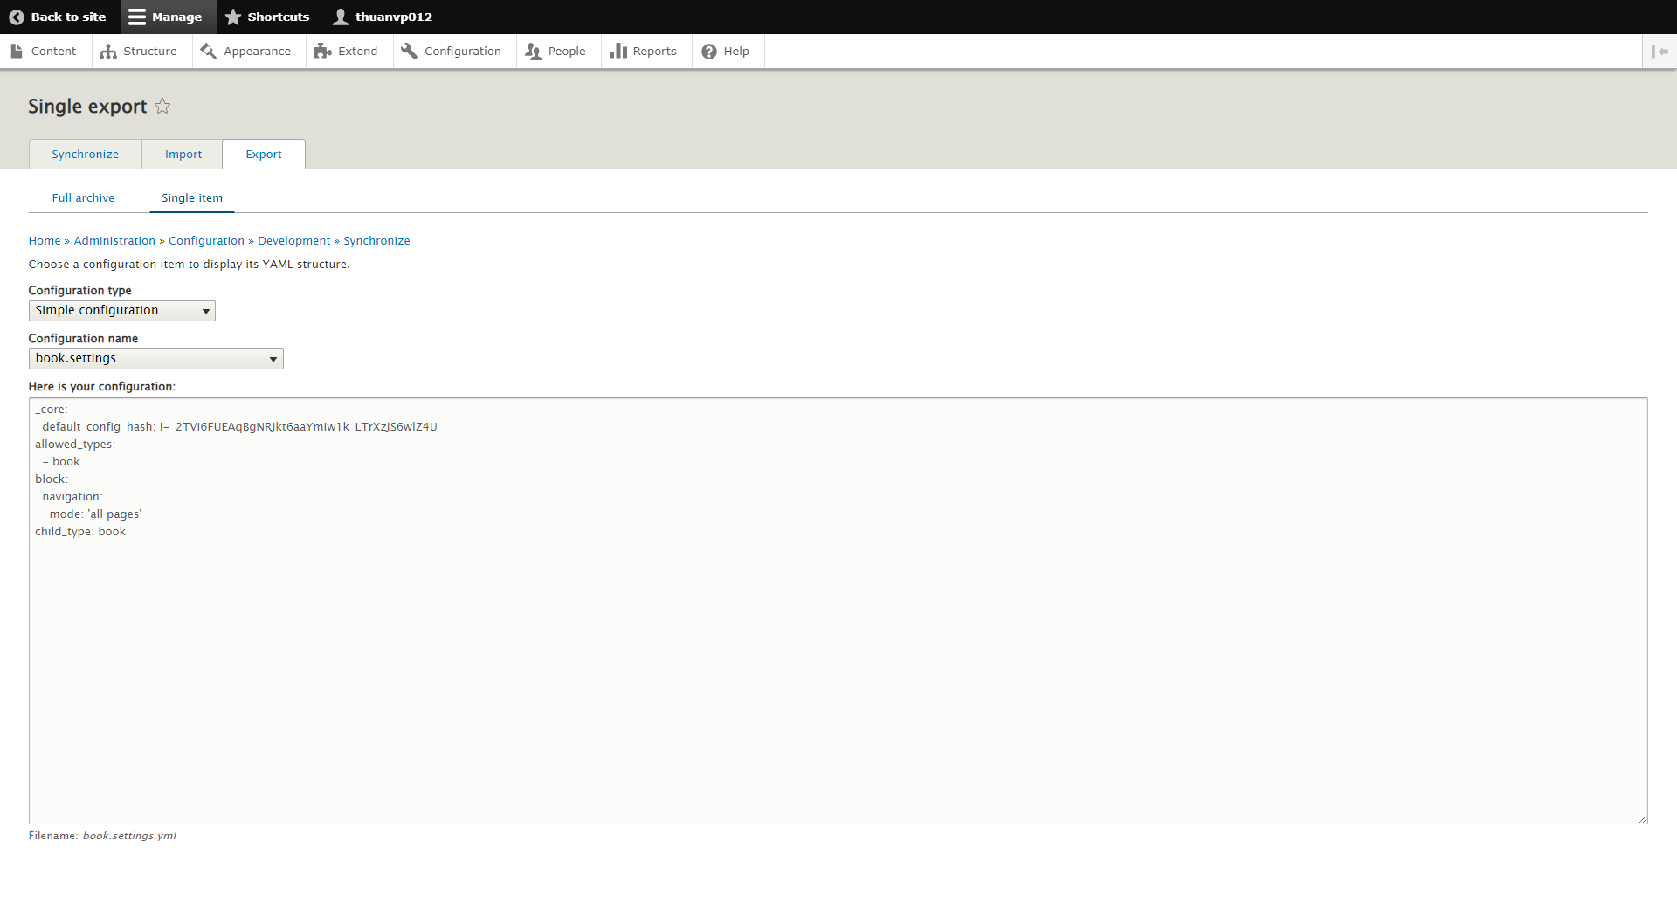

Cập nhật config thông qua hook 'hook_update_N' như trong trường hợp này thì hook sẽ là custom_module và N sẽ là một số bất kì và số N này mỗi khi update sẽ lưu lại số đó và lần update sau sẽ phải tăng N lên.
Như ở đây ta để N là ngày 2022/06/10 và trong hàm update đấy sẽ update config hay làm bất kì thứ gì mà bạn nghĩ nó đúng.
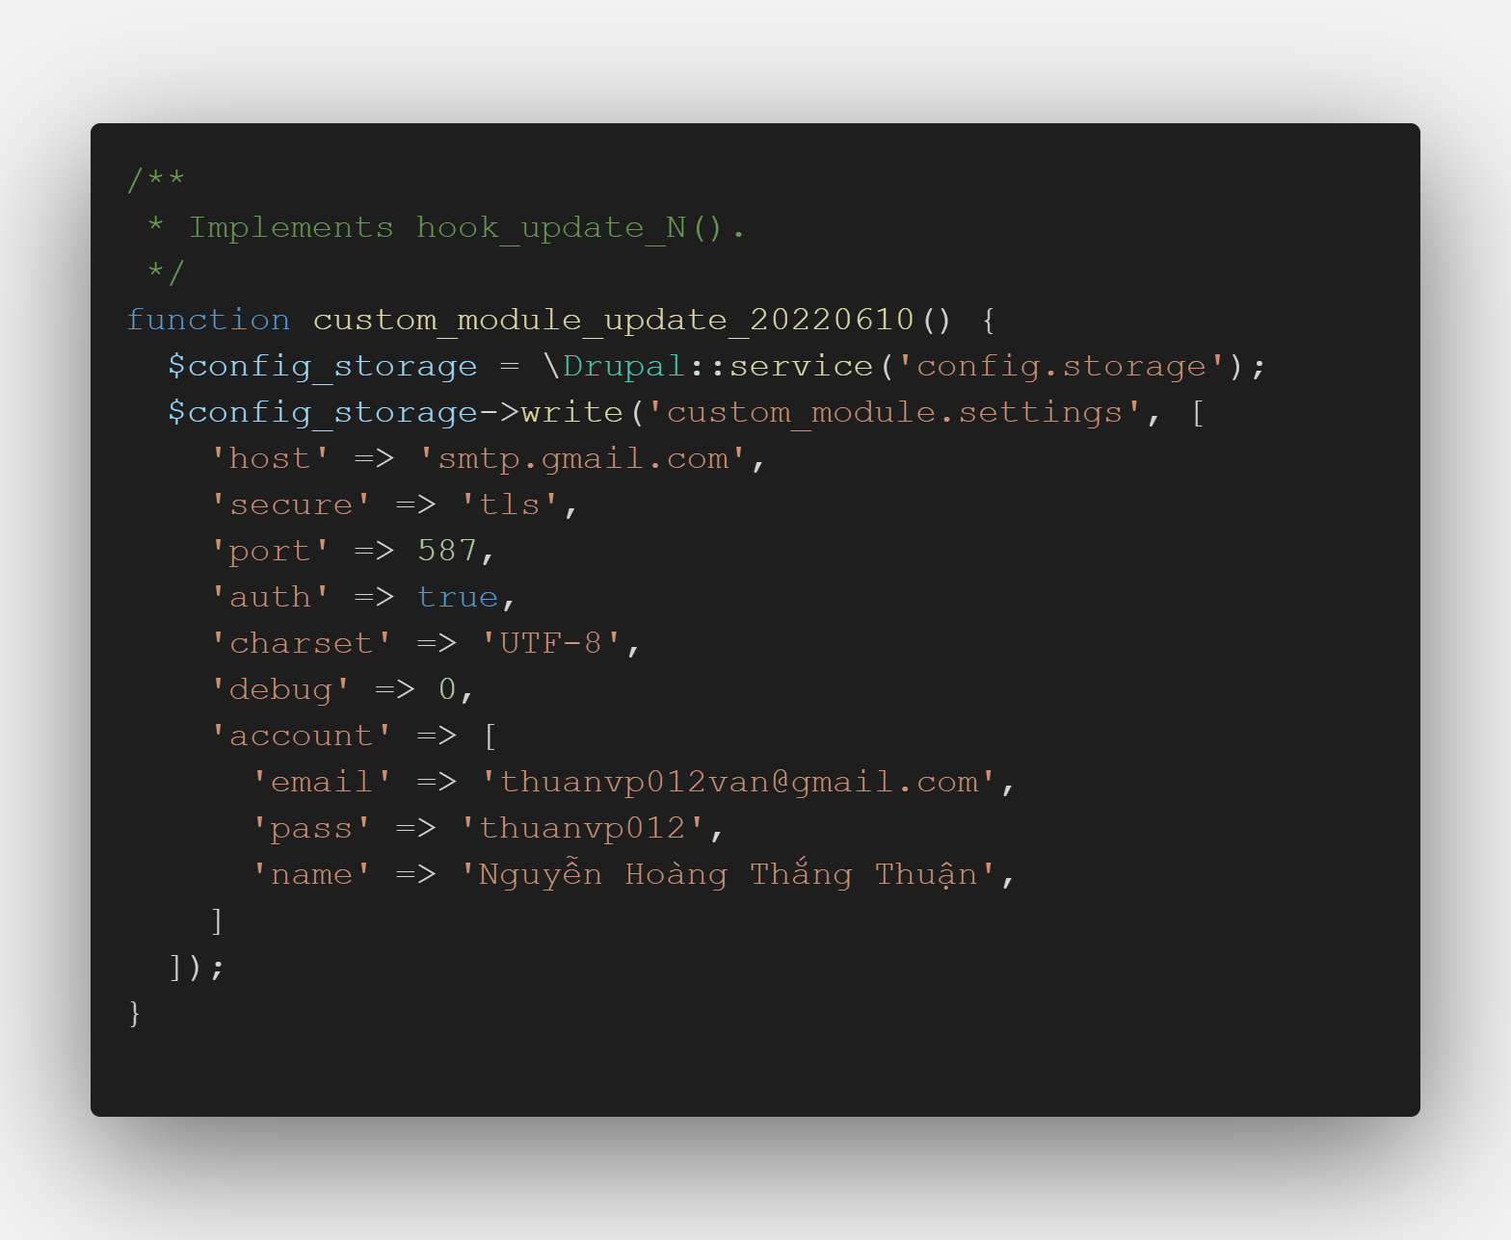

Sau đó ta vào màn /update.php nó sẽ ra một cái popup để cho ta cập nhật cấu hình và cứ làm theo hướng dẫn của popup đấy thì sẽ cập nhật được

Hướng dẫn sử dụng Image styles
Hướng dẫn sử dụng Image Styles

Bước 1: Vào màn '/admin/config/media/image-styles'. Ta có thể thêm image style hoặc override lại các các image style đó.
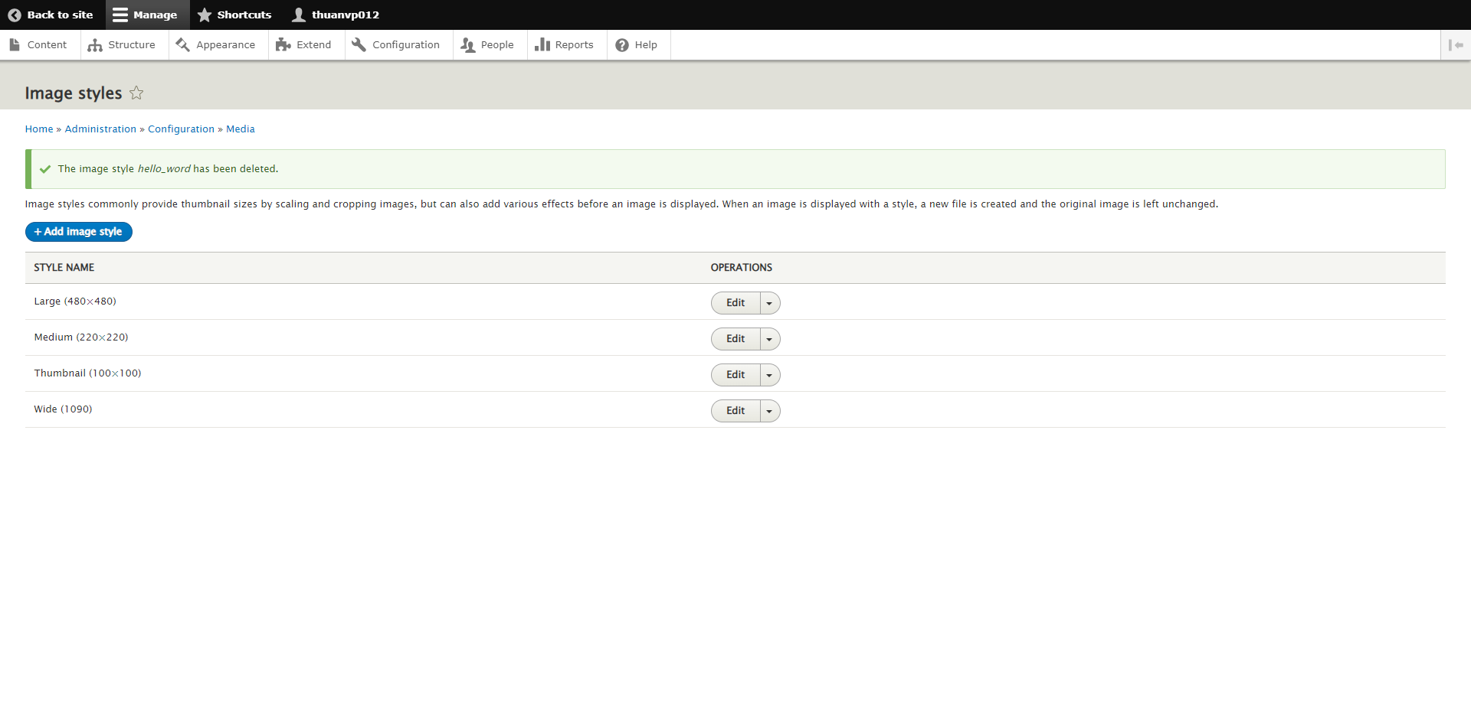

Bước 2: Sau khi thêm image style nó sẽ đến màn hình cấu hình các effect cho ảnh. Hiện tại phiên bản Drupal 9.3 có 7 effect là Convert, Crop, Desaturate, Resize, Rotate, Scale, Scale and crop
Convert: nó cho phép ta chuyển loại ảnh của bạn thành các loại ảnh như PNG, JPEG, JPG, JPE, GIF, WEBP.
Crop: nó cho phép ta có thể cắt ảnh khi ảnh vượt ngoài kích thước yêu cầu. Và nó cũng chỉ định là sẽ lấy ảnh ở các phần như top, left, right, bottom, center, top-left, top-right, bottom-left, bottom-right.
Desaturate: cái này có chức năng là chuyển màu ảnh sang trắng đen.
Resize: nó cho phép ta có thể thay đổi kích thước của ảnh theo ý muốn.
Rotate: nó cho phép ta có thể xoay ảnh theo một góc độ nào đó. Số dương là xoay ảnh theo chiều kim đồng hồ, số âm là xoay ảnh ngược chiều kim đồng hồ
Scale: nó cho phép ta có thể co dãn ảnh theo chiều rộng hoặc chiều dọc hoặc cả hai.
Scale and crop: nó cho phép ta co dãn ảnh trước nếu ảnh vượt quá kích thước đã được cấu hình trong phần crop thì image style đó sẽ tự động cắt ảnh.
Ta có thể kết hợp nhiều loại effect trong image style

Bước 3: Sau khi đã thêm các effect cho ảnh rồi ta có thể sử dụng nó trong phần Manage display hay CKEDITOR ta có thể tham khảo ở đây (https://www.youtube.com/watch?v=JuCbL8g96Iw)
Trong một số trường hợp đặc biệt ta phải dùng image style bằng code php thì ta dùng 'ImageStyle::load('machine_name')->buildUrl(File::load($img_id)->getFileUri())'
machine_name: là machine_name của image style
File::load($img_id)->getFileUri(): đoạn code này sẽ trả về uri của file thông qua id của file. Khi lấy các bài viết của entity là node sẽ trả về id của file nên ta sẽ phải dùng hàm này để lấy uri của file.

Hướng dẫn tạo Plugin Ckeditor
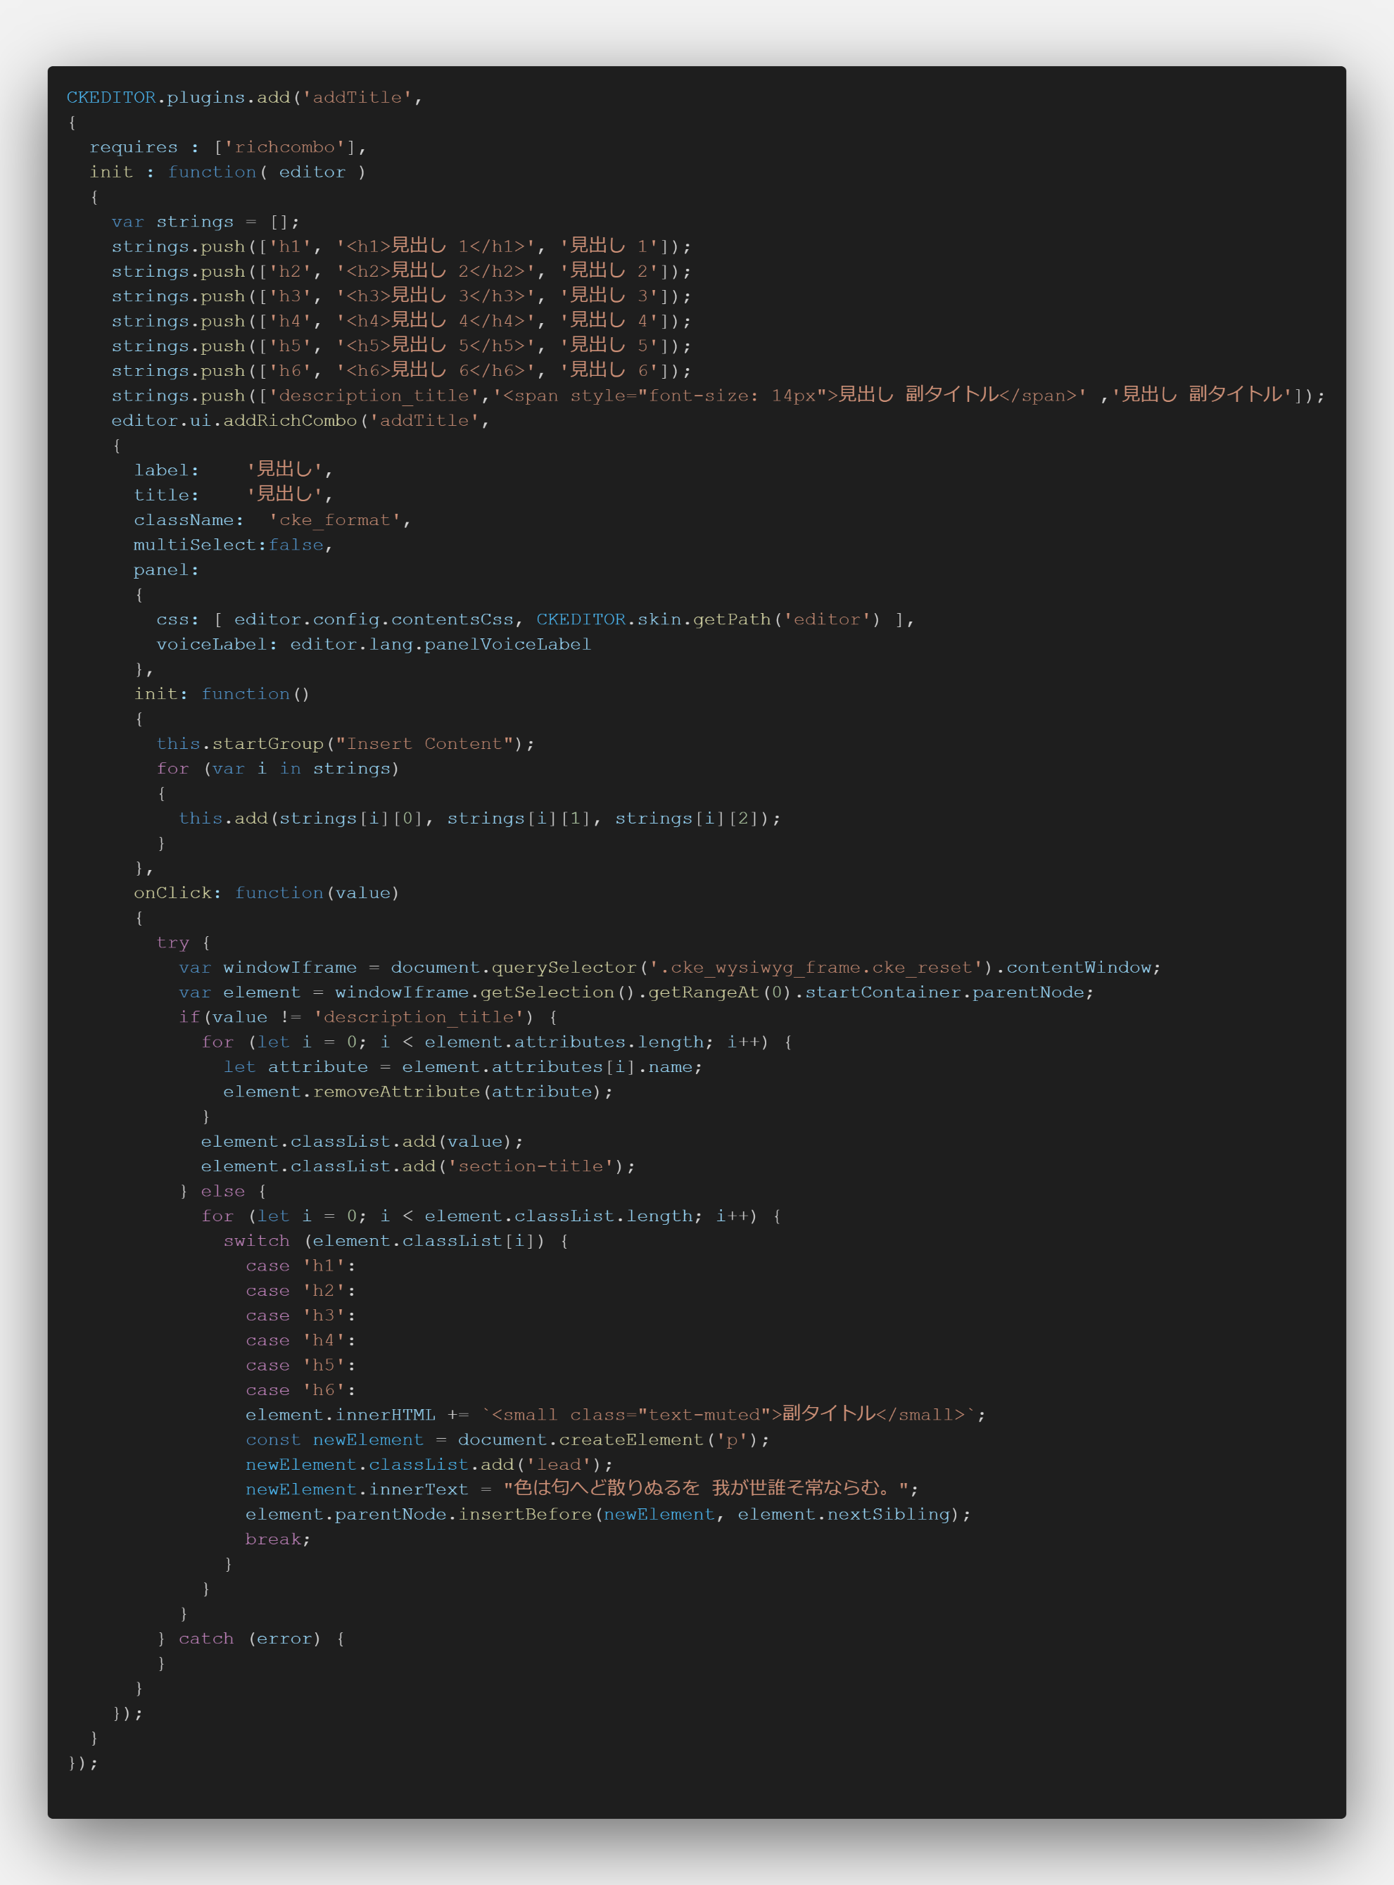
Hướng dẫn tạo Plugin Ckeditor

Bước 1: Trong folder Plugin của module ta tạo một folder nữa có tên là CKEditorPlugin trong folder đấy sẽ chứa các file cho phép cài đặt plugin ckeditor vào Drupal.
Trong file đấy có các thông tin quan trọng như id của plugin, label của plugin, và các method như getFile, getButtons
getFile: method này sẽ trả về đường dẫn đi đến file js của plugin
getButtons: method này sẽ cho phép ta khai báo button để chạy plugin nó sẽ xuất hiện trong page '/admin/config/content/formats/manage/basic_html' hoặc các page có ckeditor có thể tham khảo thêm tại đây (https://api.drupal.org/api/drupal/core%21modules%21ckeditor%21src%21CKEditorPluginButtonsInterface.php/function/CKEditorPluginButtonsInterface%3A%3AgetButtons/9.4.x)
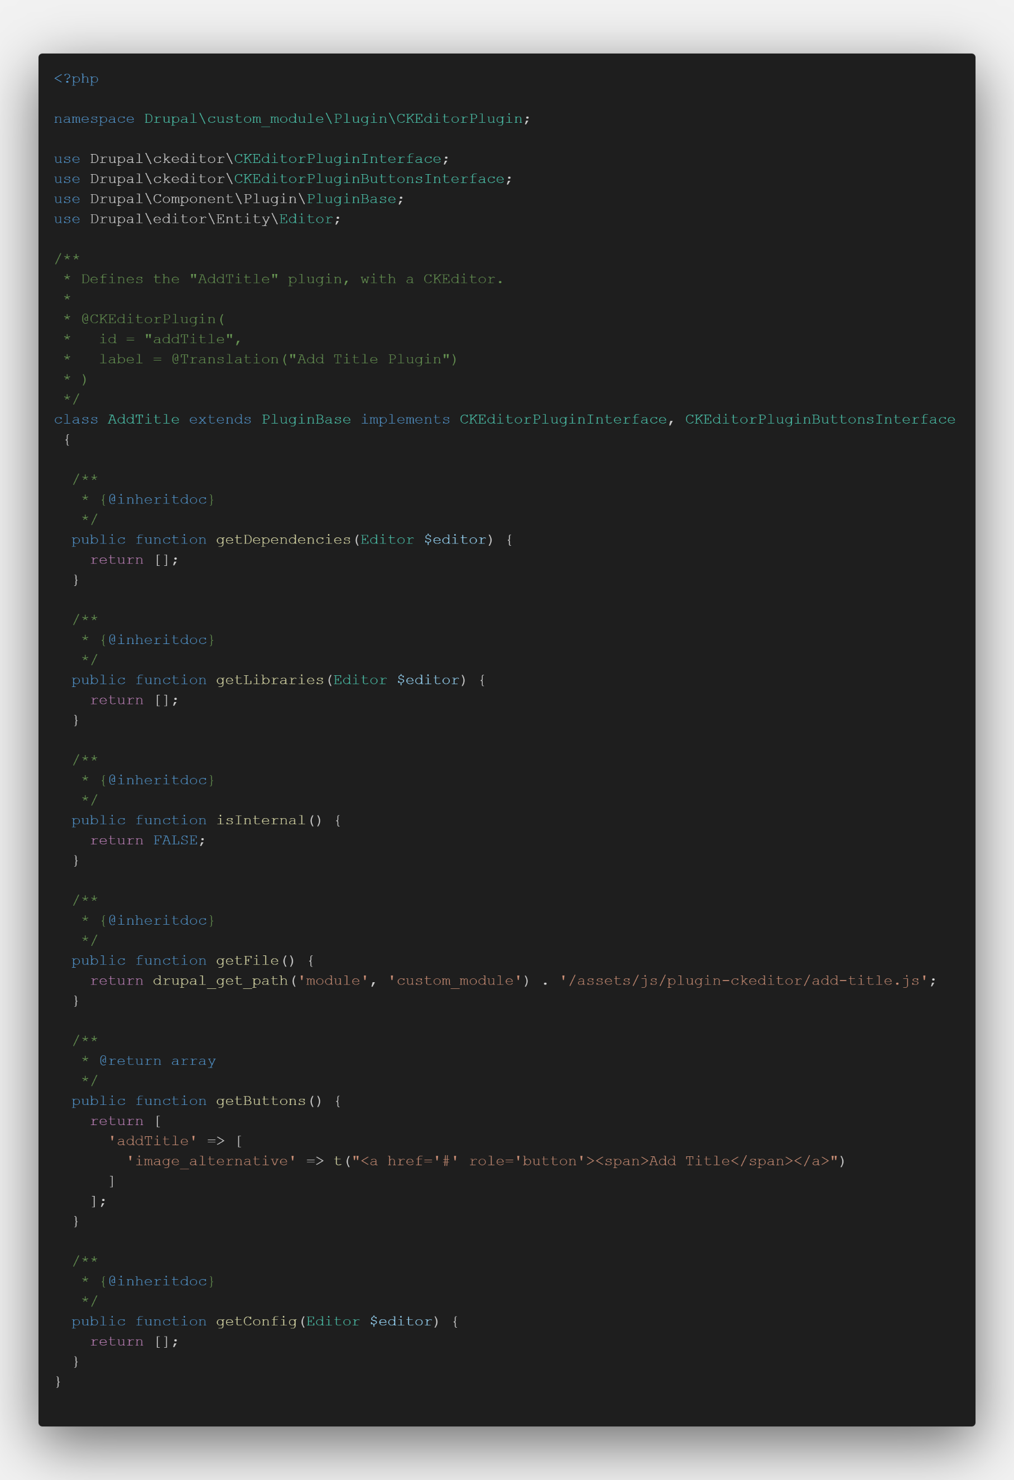

Bước 2: Trong file add-title.js ta sẽ khai báo những thứ như init, onclick khi nhấn vào button của plugin. Nhưng có vẻ plugin này hoạt động tốt trên ckeditor 4.18.0 còn các phiên bản khác thì không chắc. Tham khảo chi tiết tại (https://ckeditor.com/docs/ckeditor4/latest/guide/plugin_sdk_sample.html)

